2020_data
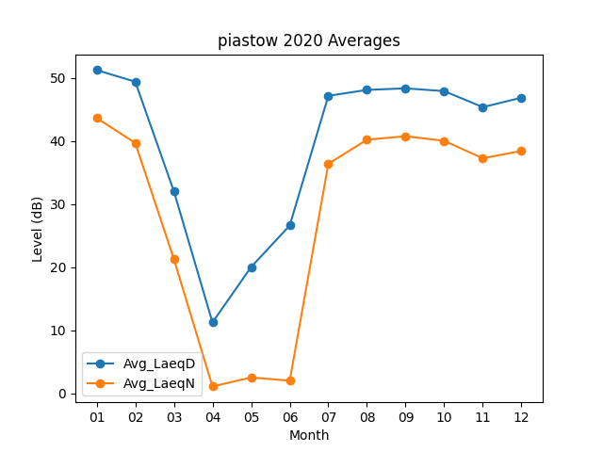
Month | Avg_LaeqD | Avg_LaeqN
01 | 51.283870968 | 43.683870968
02 | 49.434482759 | 39.720689655
03 | 32.05483871 | 21.3
04 | 11.233333333 | 1.0666666667
05 | 20.019354839 | 2.4935483871
06 | 26.613333333 | 1.9866666667
07 | 47.193548387 | 36.406451613
08 | 48.135483871 | 40.229032258
09 | 48.383333333 | 40.783333333
10 | 47.941935484 | 40.051612903
11 | 45.4 | 37.283333333
12 | 46.896774194 | 38.44516129

